Sheet1
医療機器・備品等成果物一覧
1 | パルスオキシメーター | 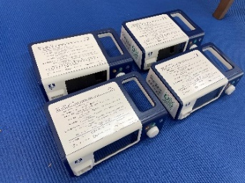
2 | リユーザブル指センサー | 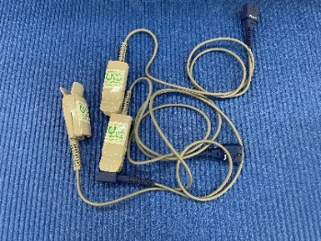
3 | PAC（インパルセーター後継機） | 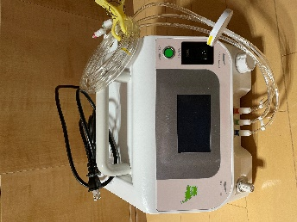
4 | カフアシスト（E70）
5 | SI遊具オーシャンスイング
6 | SI遊具ポケットスイング
7 | SI遊具高さ調整器具
8 | SI遊具ロープ
9 | SI遊具ローテータ―
10 | SI遊具ミュージックバトン | 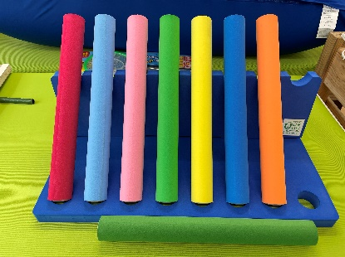
11 | 三角マット | 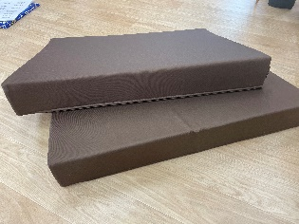
12 | SI遊具サイドグローミルホーウェイダブル
13 | SI遊具アクアDX | 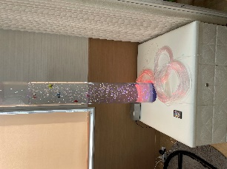
14 | ヨギボー
15 | 座位保持チェア
16 | ビーズクッション | 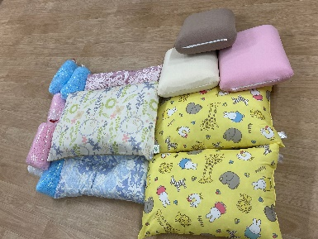
17 | エアレックスマット
18 | バイタルサイン計測用具一式 | 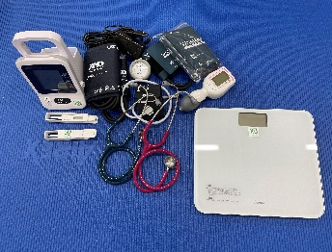
19 | 吸引器 | 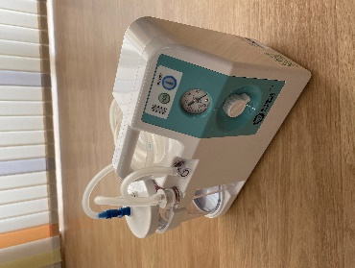
20 | ポジショニングピロー＆クッション
21 | 浴槽
22 | ガス発電機
23 | ハンギングチェア
24 | ハンモック | 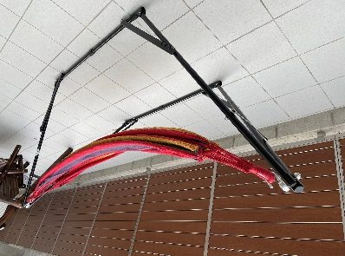
25 | スイングベンチ | 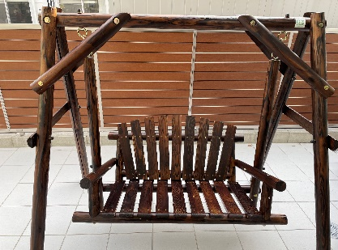
26 | ワゴン
27 | 食器保管庫
28 | 椅子（オフィス用） | 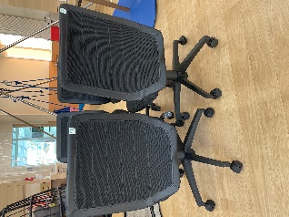
29 | パソコン | 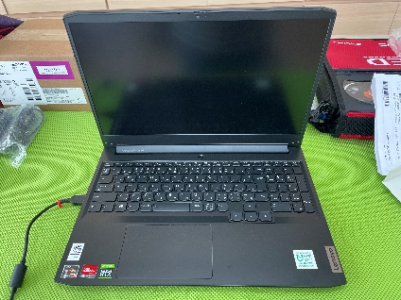
30 | テレビ | 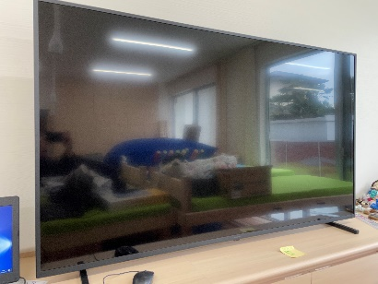
31 | 椅子（家庭用） | 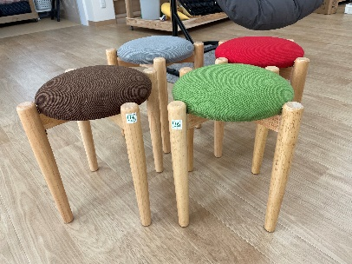
32 | サーキュレーター | 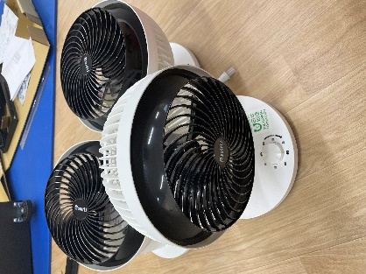
33 | 加湿・空気清浄機 | 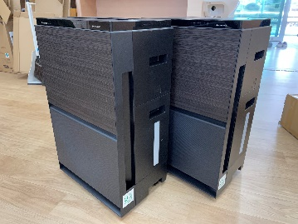
34 | スイングサポートフレーム
35 | 看板壁画

